исключение-свод
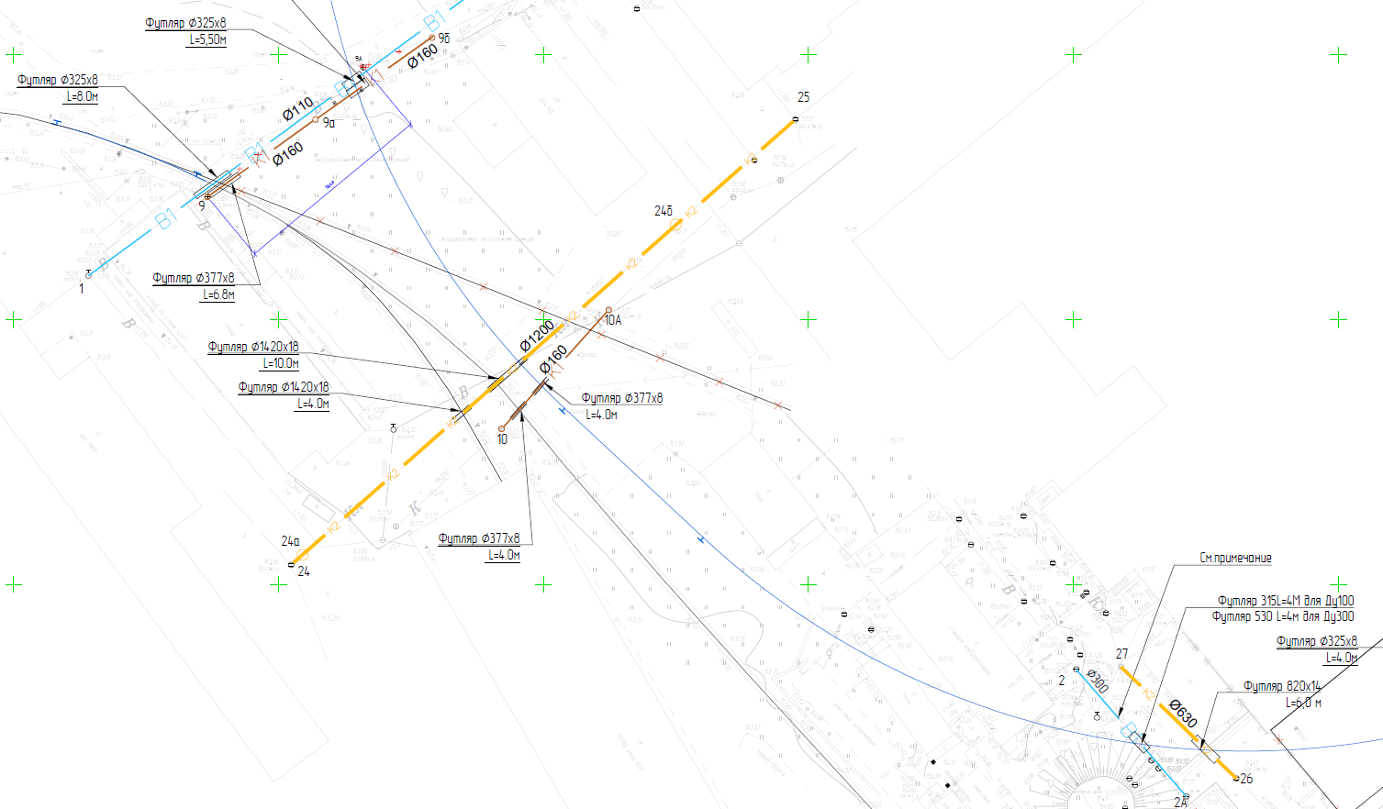
Если тут ноль работы исключены | 1 | Отвозка лишнего грунта на расстояние до 30 км с утилизацией | 4948.64 | 4948.64
 | 0

 | после искл | до искл | исключено
раб | 143,470,833.65 | 143,470,891.93 | 58.28 |  | 143,470,891.93
мат | 66,512,688.64 | 66,512,688.64 | 0.00
 |  |  | 58.28

раб | 214,997,238.77 | 176,908,683.89 | -38,088,554.88 |  | 214,997,238.77
мат | 51,609,432.74 | 50,459,410.63 | -1,150,022.11

 |  |  |  |  | 100312178.71
Раздел | СМР | Материал | Итого
Трансбордер | 79,912,767.23 | 31,528,295.33 | 111,441,062.56
Пути | 102,123,065.74 | 188,454,247.16 | 290,577,312.90
Коммуникации | 143,470,833.65 | 66,512,688.64 | 209,983,522.29
ГСН | 4,535,107.13 | 2,927,851.17 | 7,462,958.30
Эстакада | 10,672,910.88 | 3,474,621.46 | 14,147,532.34
ТС2 | 2,967,457.31 | 1,596,757.52 | 4,564,214.83
ТС3 | 6,343,551.36 | 2,527,815.71 | 8,871,367.07
Всего | 350,025,693.30 | 297,022,276.99 | 647,047,970.29

 |  | 456670

